Tema 1
Volver

 | Al momento de entrar al Menu "Procesos" |  |  | FW: Listo

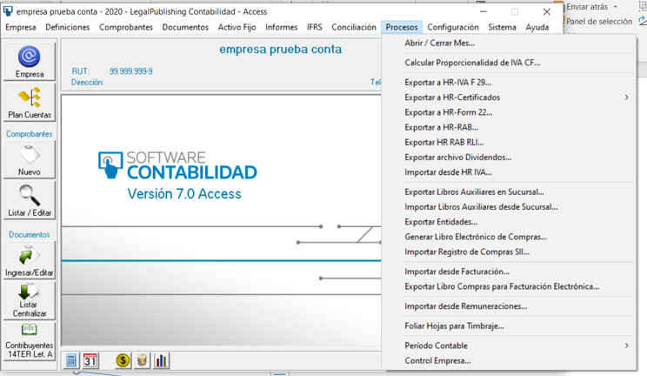

 | Tema 1
 |  | Crear un item que indique "Importar Registros SII"

 |  | Al entrar a este debiese indicar
 |  |  | Registro de Compras
 |  |  | Registro de Ventas

Importar Registros SII

Importar Registros SII

Registro de Compras

Registro de Ventas

 | Tema 2
 |  | De la pantalla anterior el "Registro de Compras" debe entrar al que tenemos hoy en dia

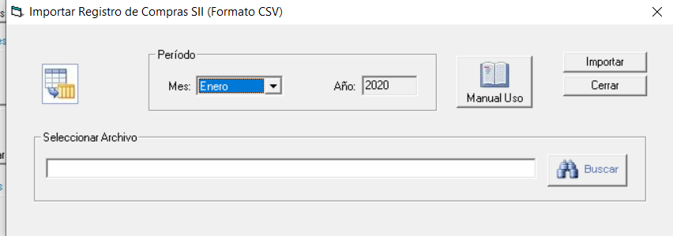

 | Tema 3
 |  | De la pantalla anterior el "Registro de Ventas" se debe crear la siguiente pantalla
Importar Registro de Ventas SII (Formato CSV)

 | Consideraciones
 | 1° | debe ser por mes
 | 2° | el "Manual de Uso" se elaborara luego de tener las pantallas listas
 | 3° | El archivo debe ser en formato CSV

